SISTEMA_PUESTATIERRA
 | REPORTE FOTOGRÁFICO - Sistema de Puesta a Tierra
Nombre de la Estacion: | TAURIPAMPA
Nombre de Localidad: | TAURIPAMPA
Fecha: | 01/04/2026 - 01/04/2026
Direccion: | LA CANTUTA
ID site: | 363699
CRQ: | CRQ000000046590
Sticker Año mantenimiento |  |  | Letrero de Localidad beneficiaria o GPS
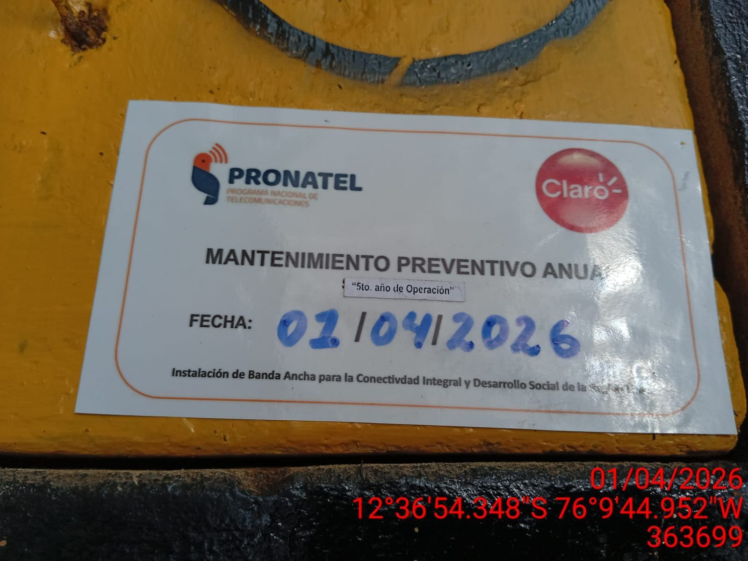 |  |  | 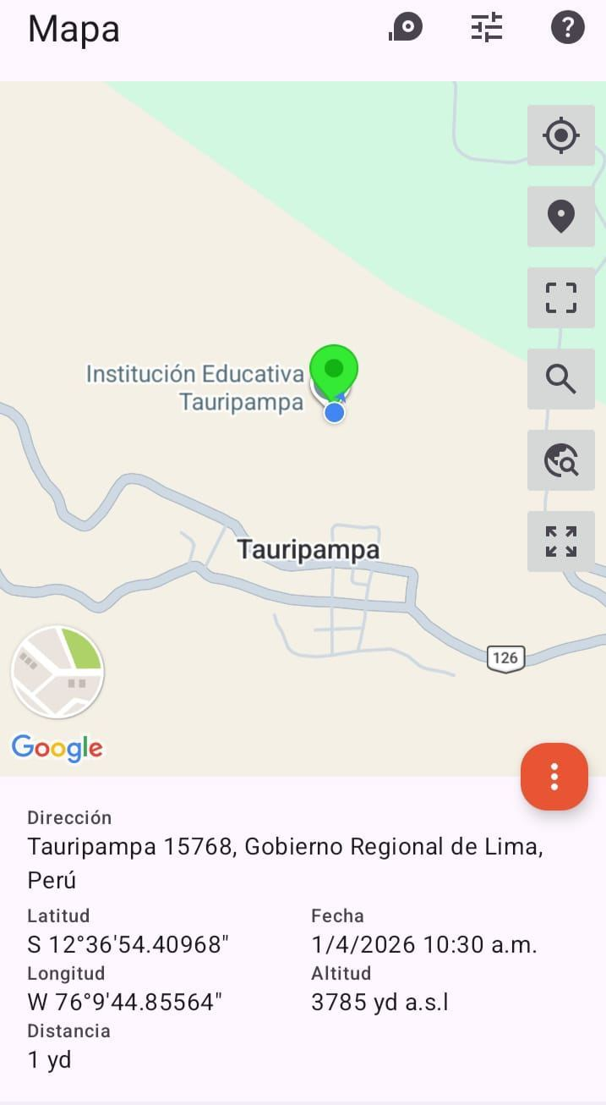

INSPECCIÓN VISUAL
ANTES |  | DURANTE |  | DESPUES
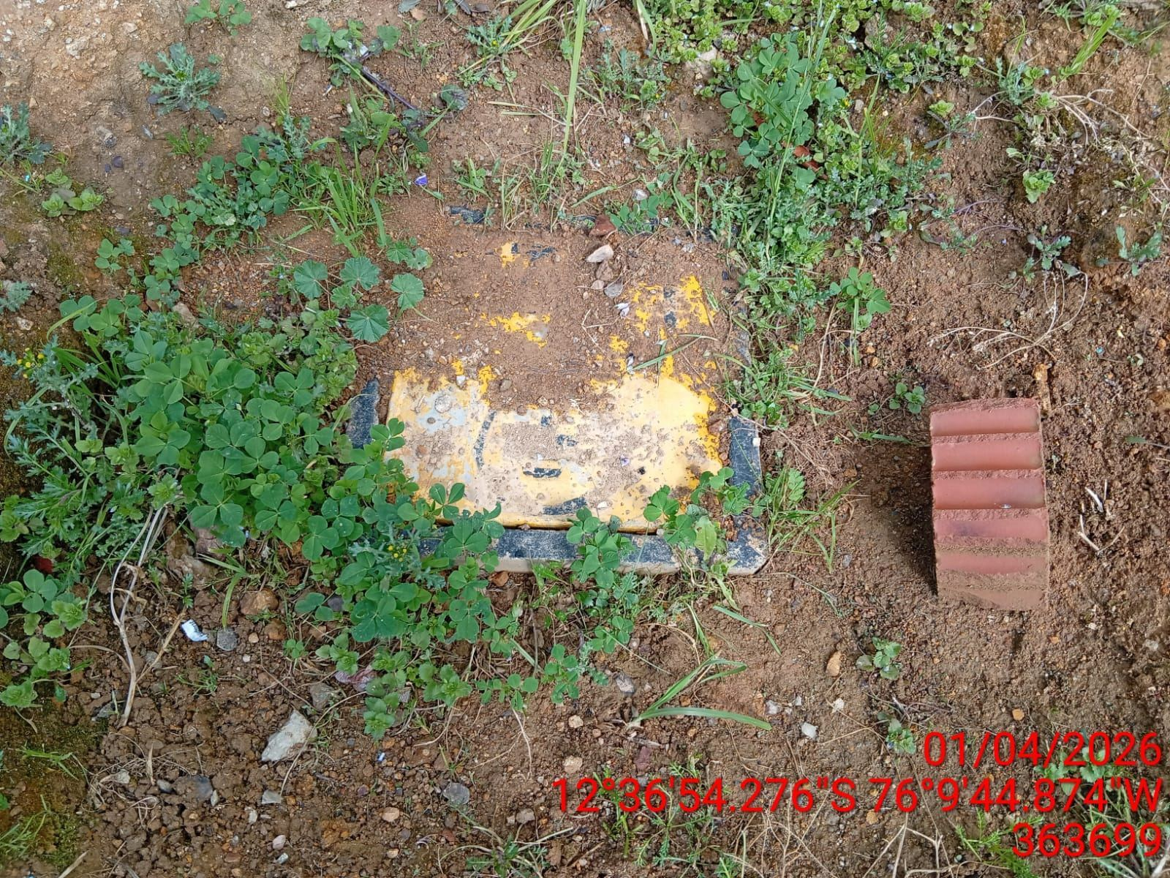 |  | 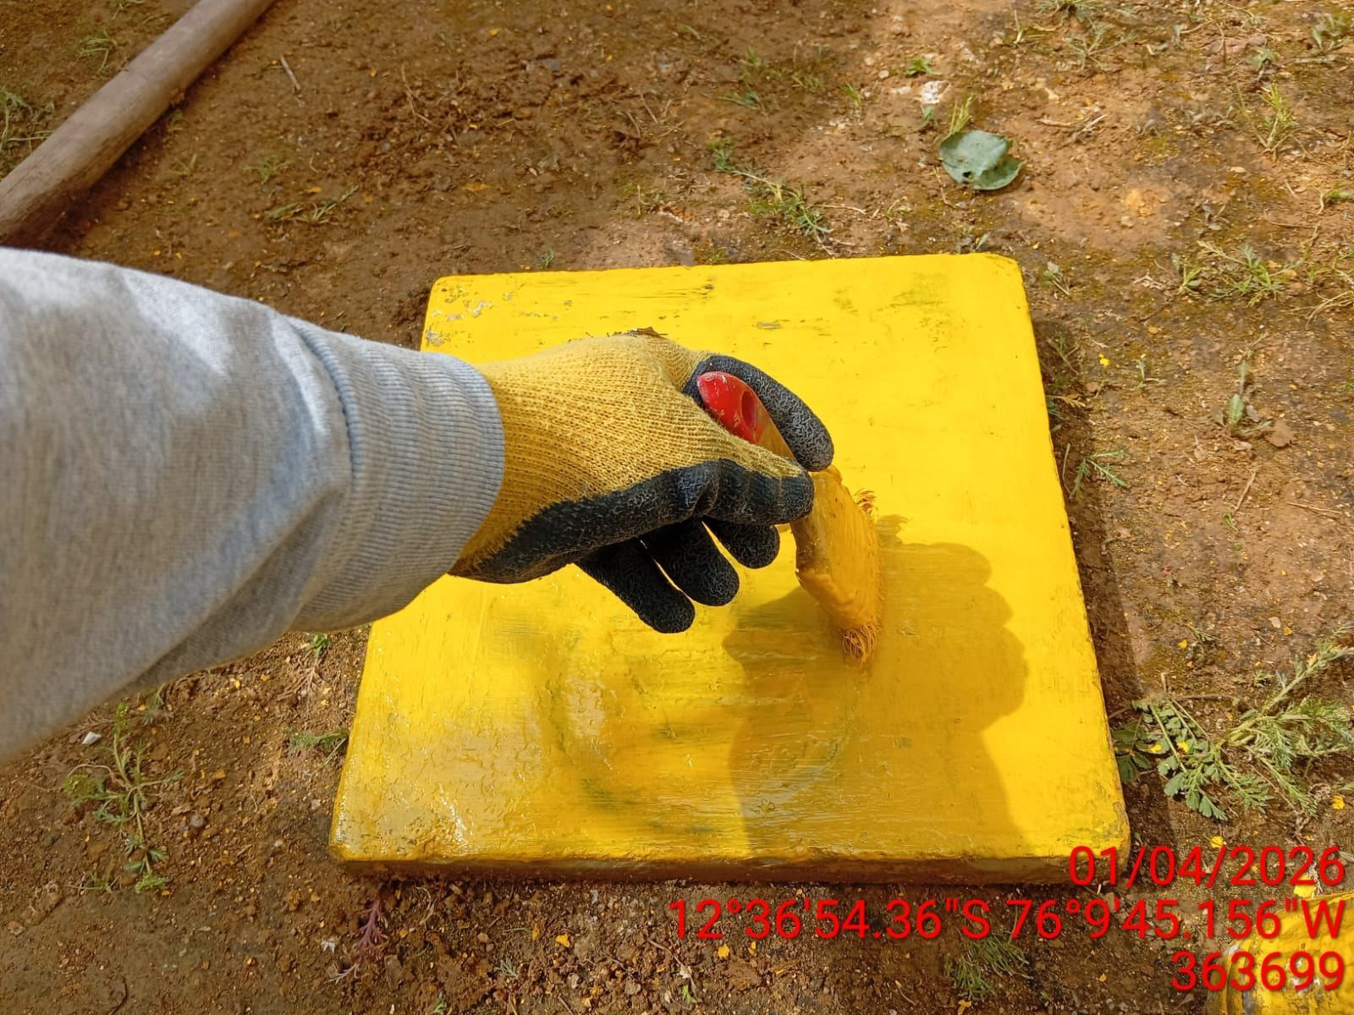 |  | 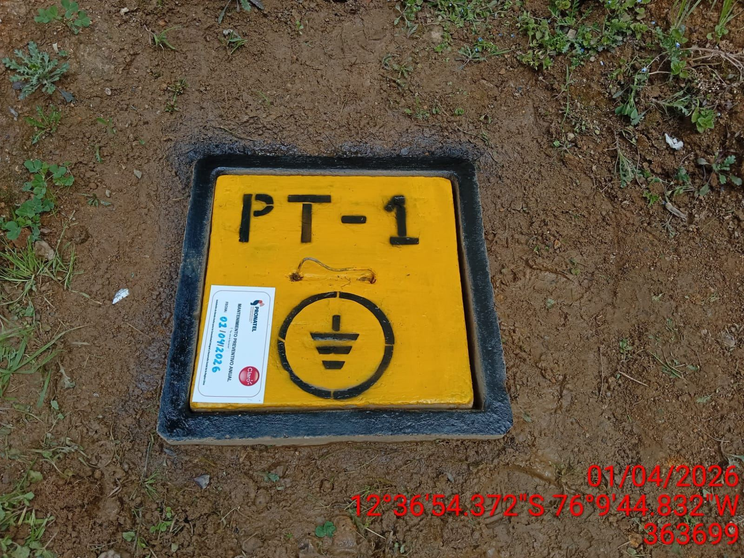

LIMPIEZA TÉCNICA DE COMPONENTES
ANTES |  | DURANTE |  | DESPUES
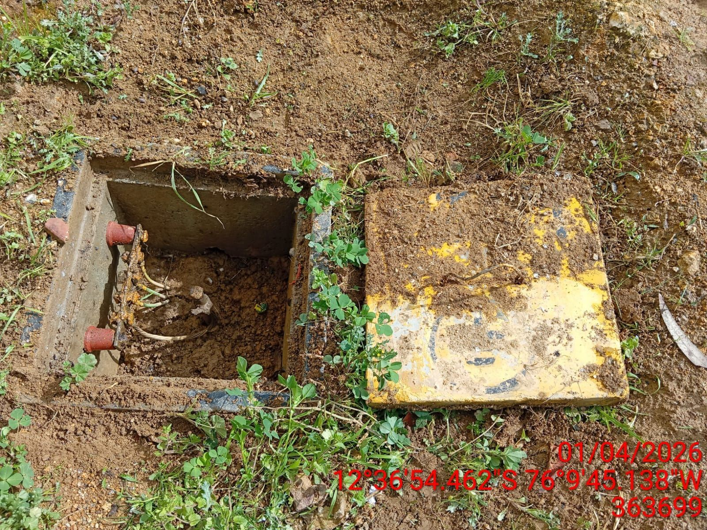 |  | 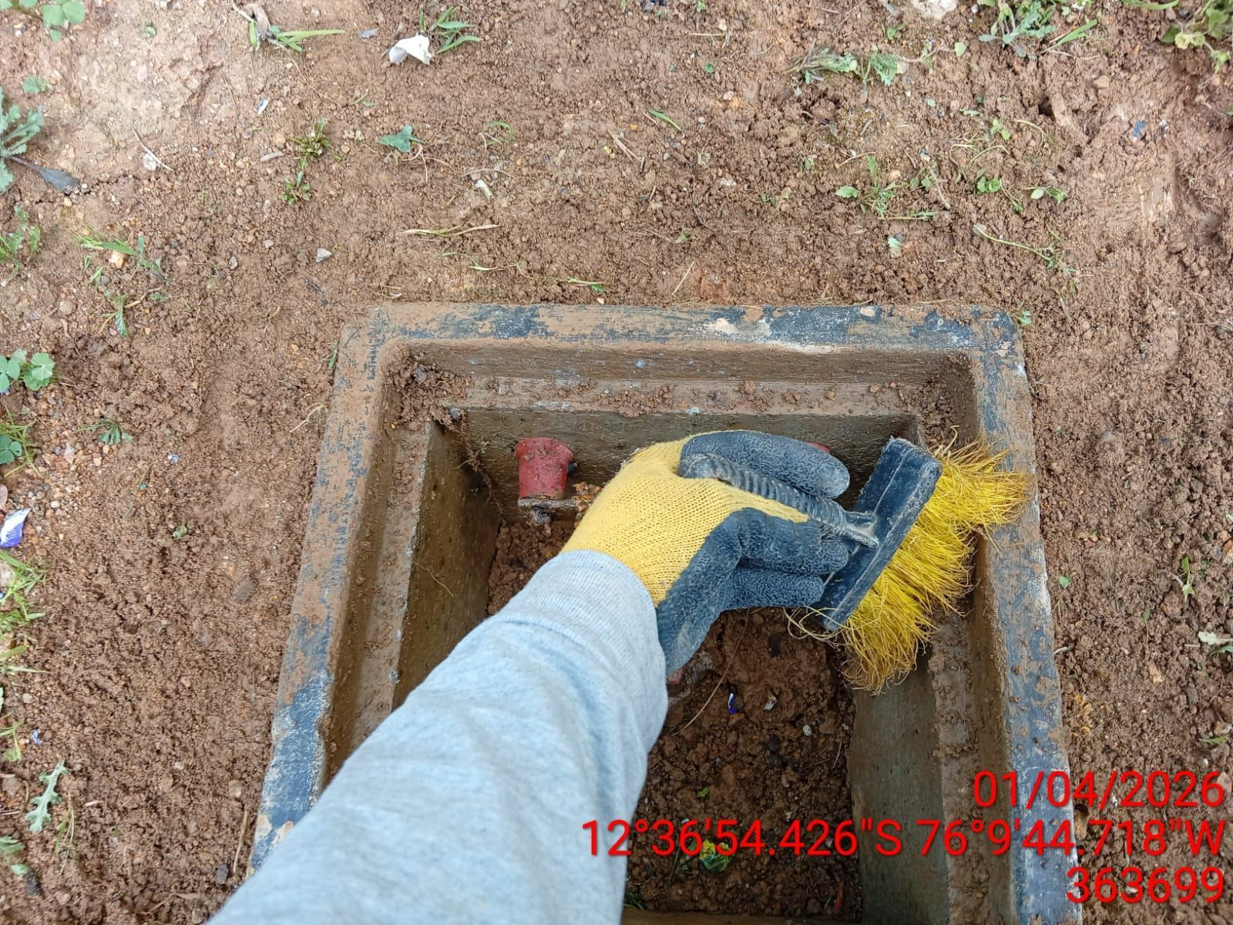 |  | 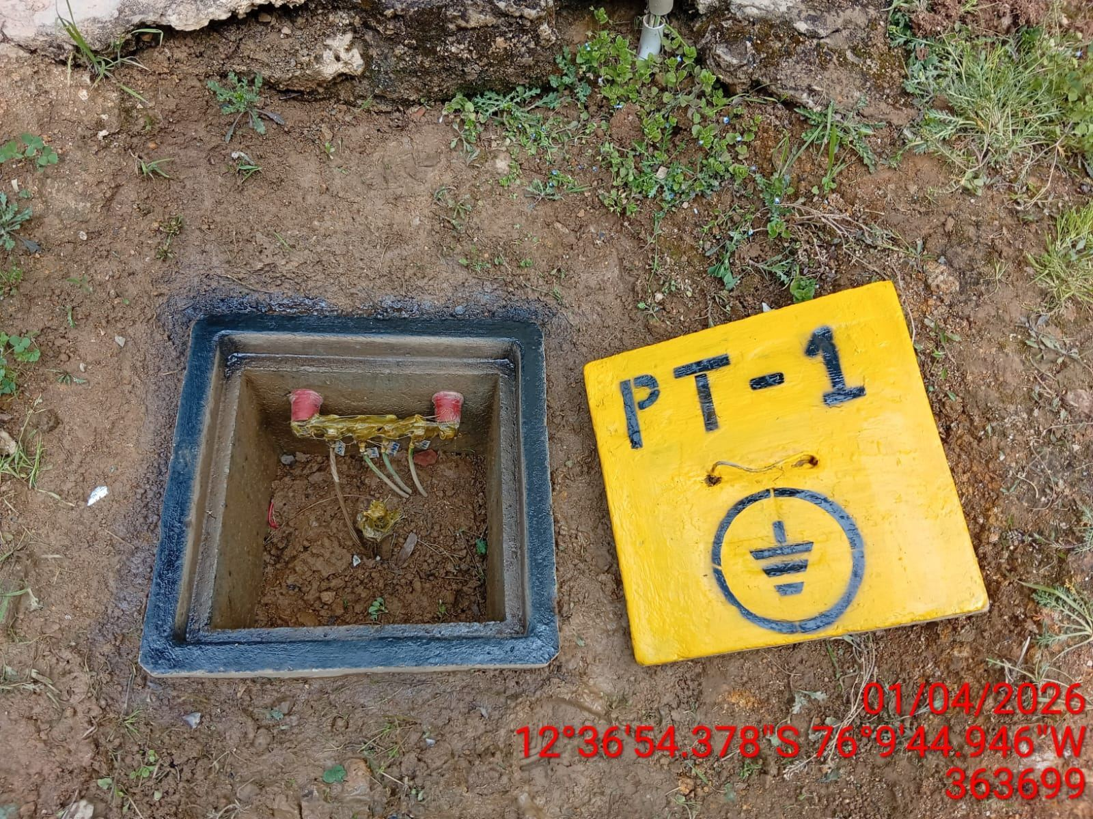

AJUSTE DE CONEXIONADO Y ACTUALIZACION DE SEÑALIZADO
ANTES |  | DURANTE |  | DESPUES
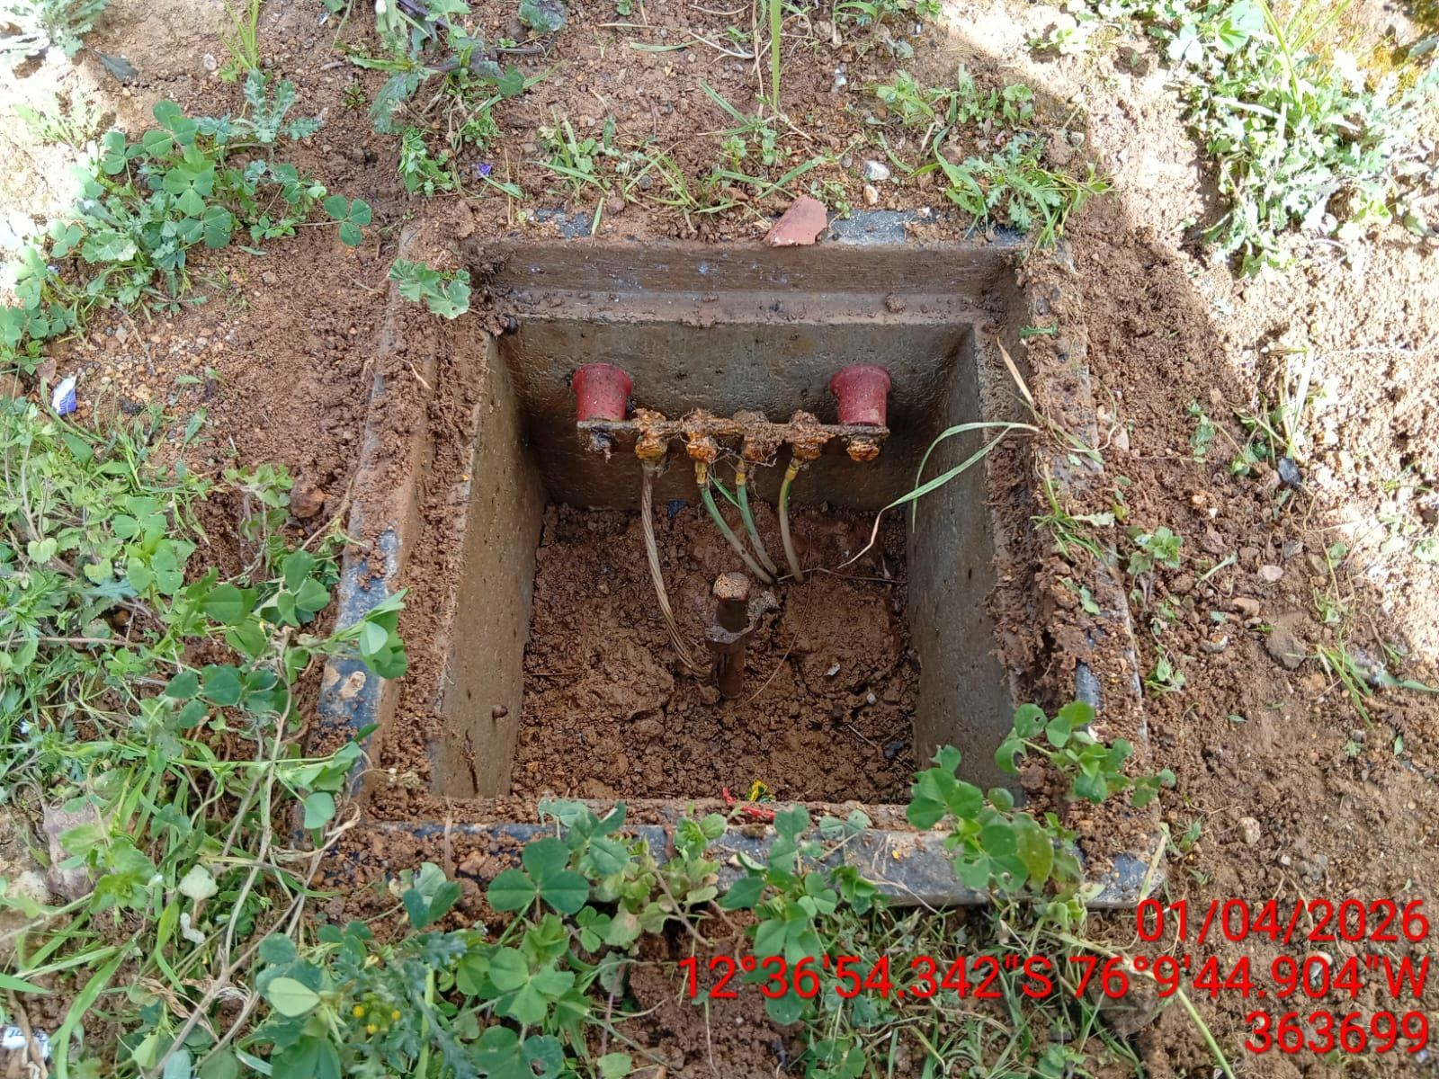 |  | 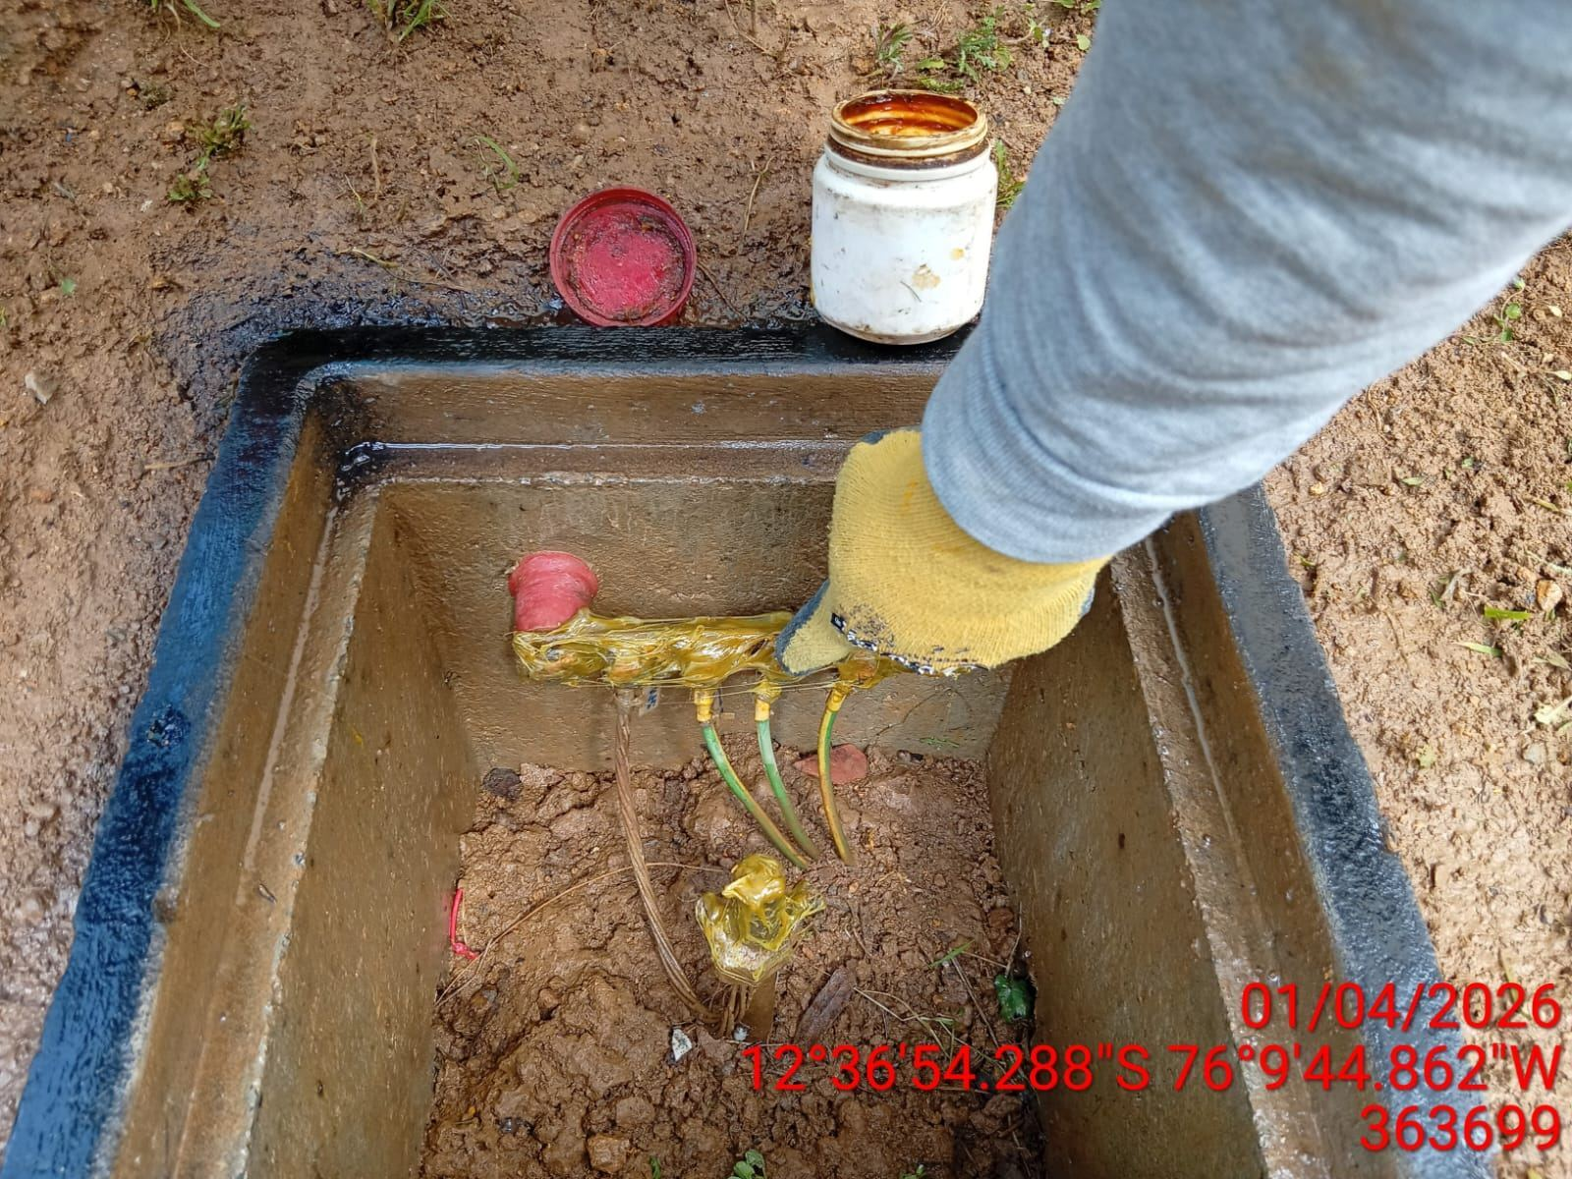 |  | 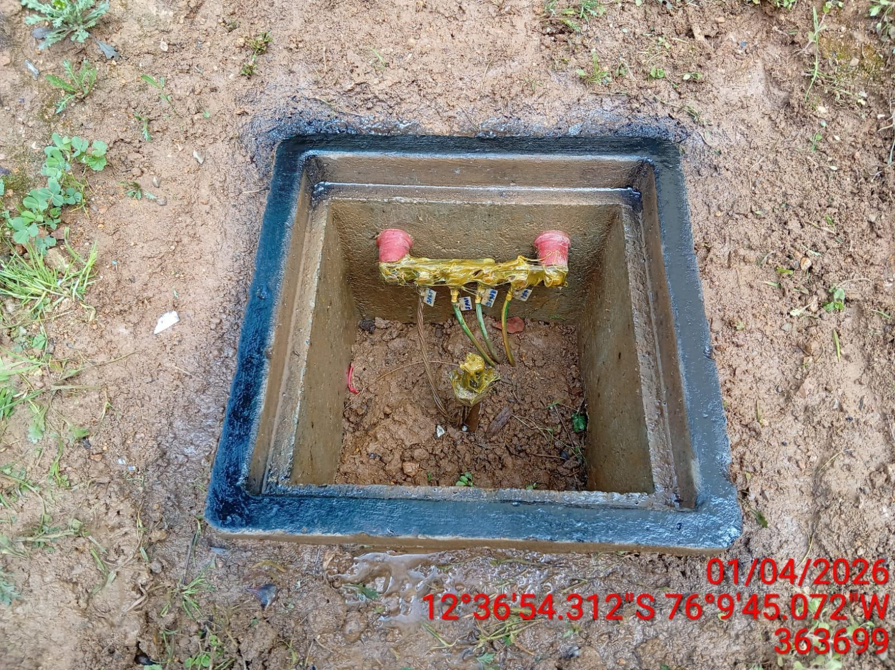

MEDICIÓN Y MEJORAMIENTO DE LA RESISTIVIDAD DEL SPAT
ANTES |  | DURANTE |  | DESPUES
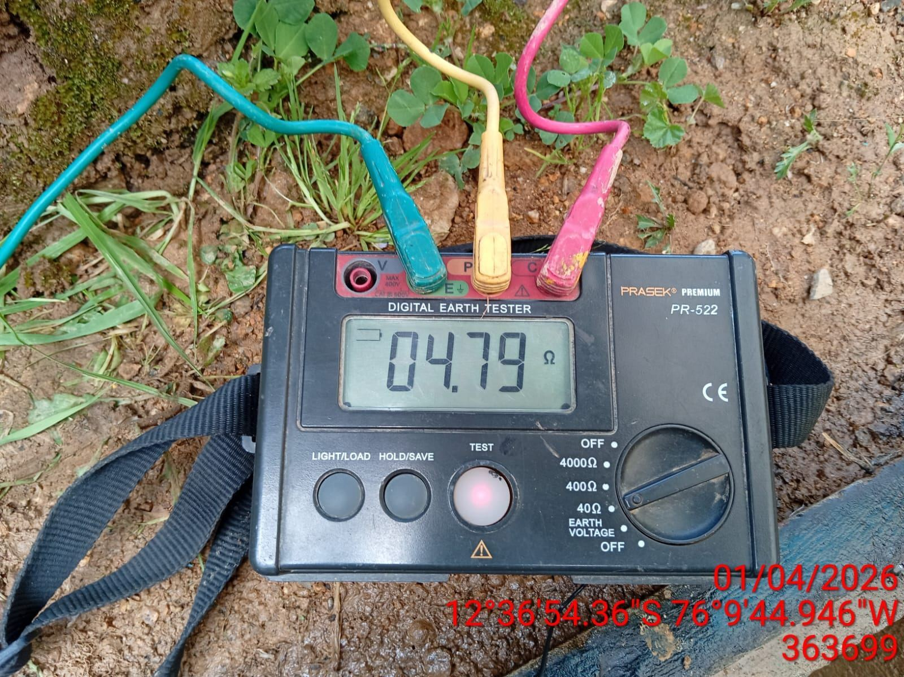 |  | 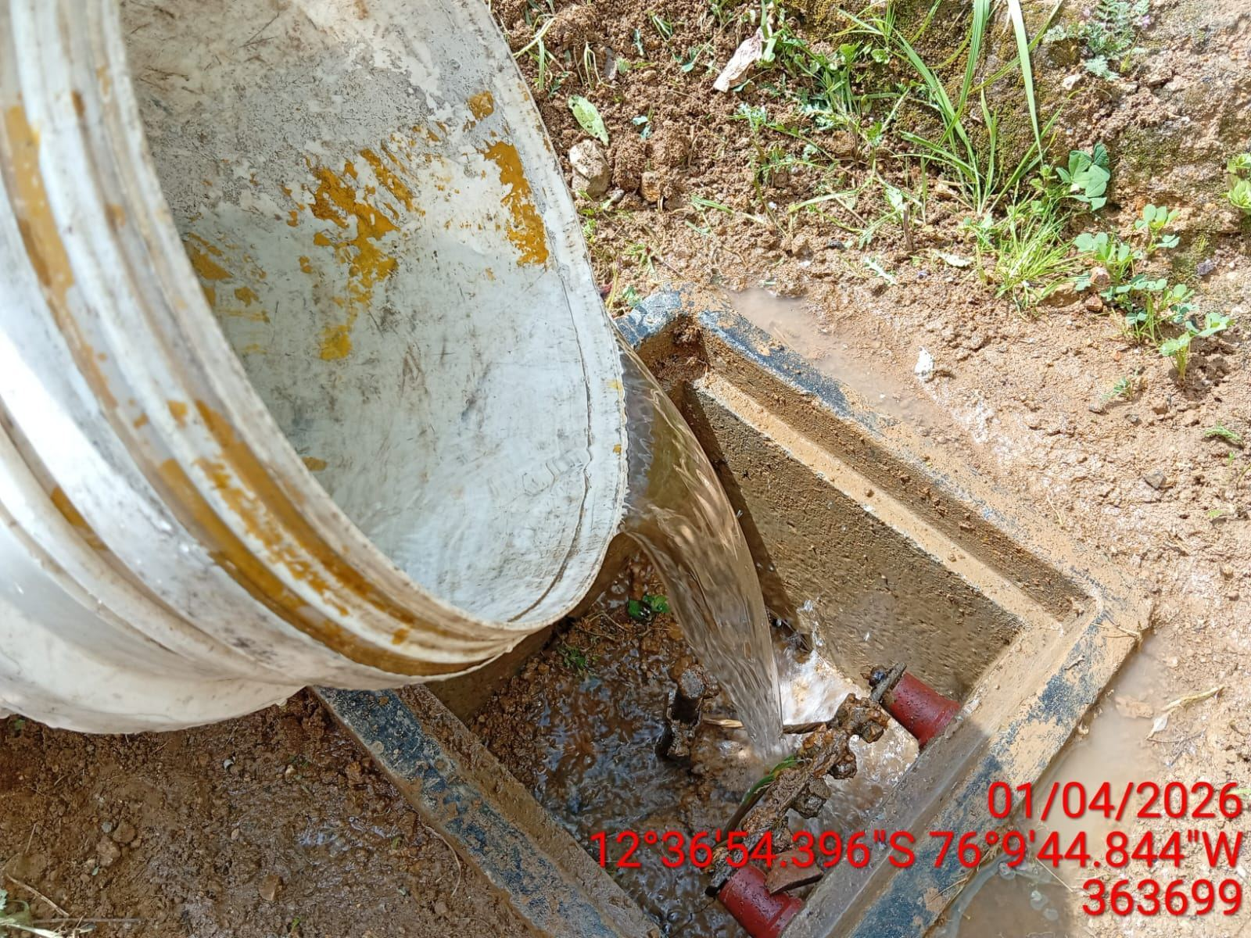 |  | 